Sheet1
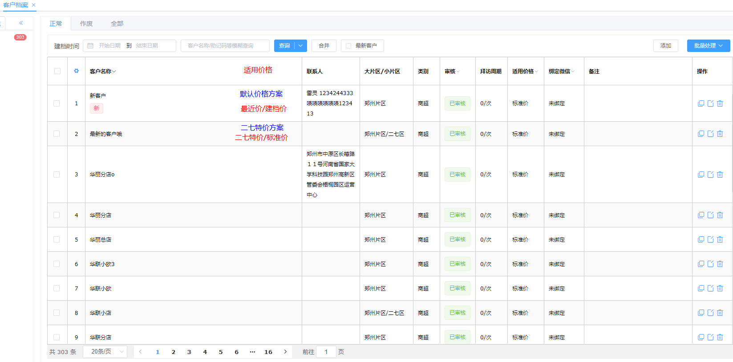
一、 | 背景与设计目的
 | 1、 | 保留系统优势，新建客户可以快速指定价格并销售。
 |  | 客户新建档案时，可以指定建档价格。在未进一步设置时，默认使用这里的价格取价。
 | 2、 | 价格方案只针对客户，不针对员工。
 |  | 对不同客户可以使用不同的价格方案，并且可以根据片区和客户类型批量修改客户使用的价格方案。
 | 3、 | 业务员允许改价，改后价格更新为最近使用价。并且需要与一个参考价对比，提示用户该价格被修改了。
 |  | 当因节假日或其他原因，客户适用的价格方案发生改变时，最近价的设置也同时发生更新。
 |  | 当客户首选价格是最近价时，更改价格时，最近价的值正确的更新，该客户的该商品是否处于改价状态，需要明确的表示
 | 4、 | 节假日等特殊时间段，系统允许设置一套针对节假日促销的价格设置
 |  | 该价格设置有时效性
 |  | 该价格设置生效时，改价功能也可以正确的表现
 | 5、 | 客户价格设置比较复杂，用户希望能在客户档案界面清晰的知道当前适用哪个价格方案

二、 | 客户建档价格解决方案
 | 1、 | 系统修改
 |  | a. | 客户价格设置修改
 |  |  | 在客户建档时，适用价格改为建档价格

 |  | b. | 客户价格设置修改
 |  |  | 1） | 客户价格设置下拉框，增加一个建档价的选项
 |  |  | 2） | 客户价格设置时，默认的价格改为最近价和建档价格

 |  |  | 3） | 建档价取价规则
 |  |  |  | 建档价被命中时，先去客户档案中查找建档价对应的价格策略，而后根据该价格策略取价。
 | 2、 | 操作方案
 |  | 在客户价格设置中，新增一条新客户通用策略，筛选方式是客户类型-新客户，首选价是建档价，把该策略放在最下面。
 |  | 新建客户档案时，把客户类型改为新客户，并设置适用的价格方案。
 |  | 在录单取价时，该客户则会自动适配为建档价。当用户想好该客户如何划分时，在更改该客户类型。

三、 | 价格方案只针对客户，不针对员工的解决方案
 | 把版本升到101，开启客户价格设置，即可对全体客户的价格方案进行设置。

四、 | 客户改价需要正确反应的解决方案
 | 1、 | 客户特定商品的参考价计算
 |  | 特定商品的参考价对应的价格方案是，价格方案中，不是最近价且优先级最高的价格方案
 |  | 该参考价即该价格
 | 2、 | 改价判断流程
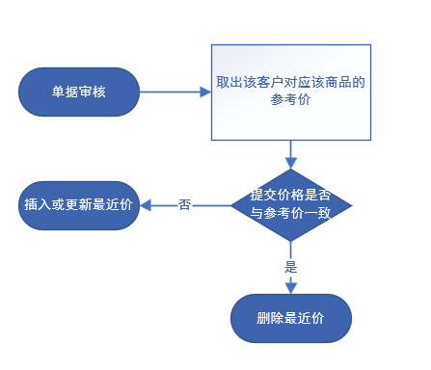

 | 3、 | 客户对应的价格方案发生变化
 |  | a. | 用户修改客户价格设置
 |  |  | 用户对客户价格设置的修改时，会引起参考价的变化。此时不更新最近价系统。
 |  |  | 当用户再次录单时，发现与参考价不同时，则更新最近价表。
 |  | b. | 因为节日等原因，客户价格设置发生了切换
 |  |  | 最近价表新增一列，存客户价格设置Id。
 |  |  | 该表数据意义改为，在特定价格设置下，该价格是否发生了改变。

 | 4、 | 数据库更改与老用户兼容
 |  | sal_itemcode_lastprice表增加字段priceStrategyMainId，表示当前的价格策略Id
 |  | 对于101以下用户，该Id为0
 |  | 该改动需要刷库

五、 | 节假日等特殊时间段，应适用不同的价格方案
 | 1、 | 促销价格设置界面
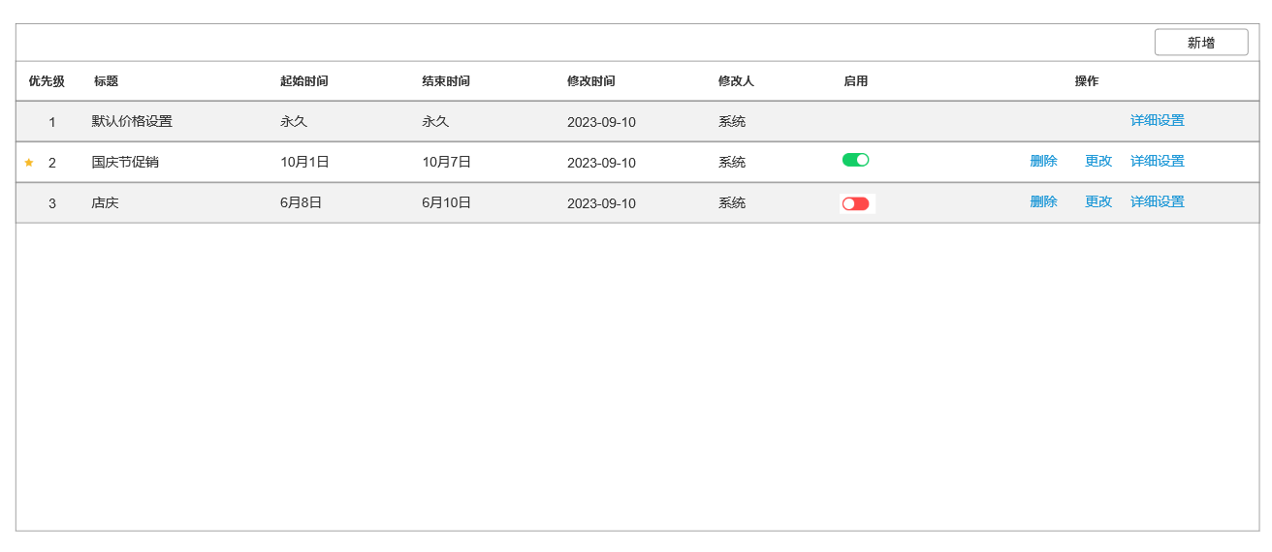

 |  |  | 新增界面略，但需要有个选择框，新建时是否复制默认价格设置

 | 2、 | 系统规则
 |  | 在取价时，根据优先级和当前时间从大到小，时间命中哪个，选取哪个客户价格设置。
 |  | 具体取价，和原先的客户价格设置相同。

六、 | 客户需要知道当前适用哪个价格方案
 | 1、 | 界面修改
 |  | 我认为客户适用价格是个比较敏感重要的信息，应当直接在列表界面展示
 |  | 第一行是匹配到的价格策略，第二行是首选价和备选价
 |  | 101以下版本用户，看不到这一列

